Лист1
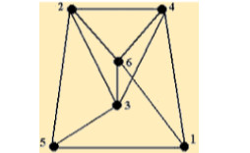
D
E
H
Матрица смежности
 | 1 | 2 | 3 | 4 | 5 | 6
1 | 0 | 0 | 0 | 1 | 1 | 1
I
2 | 0 | 0 | 1 | 1 | 1 | 1
A
F
C
3 | 0 | 1 | 0 | 1 | 1 | 1
G
4 | 1 | 1 | 1 | 0 | 0 | 1
5 | 1 | 1 | 1 | 0 | 0 | 0
K
6 | 1 | 1 | 1 | 1 | 0 | 0
J
B
Матрица инцидентности
 | A | B | C | D | E | F | G | H | I | J | K
1 | 0 | 1 | 1 | 0 | 0 | 0 | 0 | 0 | 0 | 0 | 1
2 | 1 | 0 | 0 | 1 | 1 | 1 | 0 | 0 | 0 | 0 | 0
3 | 0 | 0 | 0 | 0 | 0 | 1 | 1 | 0 | 1 | 1 | 0
4 | 0 | 0 | 1 | 1 | 0 | 0 | 0 | 1 | 1 | 0 | 0
5 | 1 | 1 |  | 0 | 0 | 0 | 0 | 0 | 0 | 1 | 0
6 | 0 | 0 | 0 | 0 | 1 | 0 | 1 | 1 | 0 | 0 | 1

Лист2
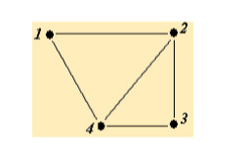
B
A
E
C
Матрица смежности
 | 1 | 2 | 3 | 4
1 | 0 | 1 | 0 | 1
2 | 1 | 0 | 1 | 1
D
3 | 0 | 1 | 0 | 1
4 | 1 | 1 | 1 | 0

Матрица инцидентности
 | A | B | C | D | E
1 | 1 | 1 | 0 | 0 | 0
2 | 0 | 1 | 1 | 0 | 1
3 | 0 | 0 | 1 | 1 | 0
4 | 1 | 0 | 0 | 1 | 1

Лист3
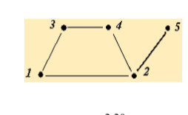
B
A
D
Матрица смежности
 | 1 | 2 | 3 | 4 | 5
1 | 0 | 1 | 1 | 0 | 0
C
2 | 1 | 0 | 0 | 1 | 1
3 | 1 | 0 | 0 | 1 | 0
E
4 | 0 | 1 | 1 | 0 | 0
5 | 0 | 1 | 0 | 0 | 0

Матрица инцидентности
 | A | B | C | D | E
1 | 1 | 0 | 0 | 0 | 1
2 | 0 | 0 | 1 | 1 | 1
3 | 1 | 1 | 0 | 0 | 0
4 | 0 | 1 | 1 | 0 | 0
5 | 0 | 0 | 0 | 1 | 0

Лист4
B
A
E
C
Матрица смежности
 | 1 | 2 | 3 | 4
1 | 0 | 1 | 1 | 1
2 | 1 | 0 | 0 | 1
D
3 | 1 | 0 | 0 | 1
4 | 1 | 1 | 1 | 1

Матрица инцидентности
 | A | B | C | D | E
1 | 1 | 0 | 0 | 1 | 1
2 | 0 | 0 | 1 | 1 | 0
3 | 1 | 1 | 0 | 0 | 0
4 | 0 | 1 | 1 | 0 | 1

Лист5
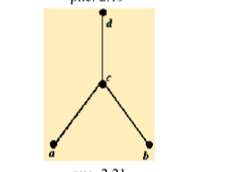
Матрица смежности
 | a | b | c | d
a | 0 | 0 | 1 | 0
C
b | 0 | 0 | 1 | 0
c | 1 | 1 | 0 | 1
d | 0 | 0 | 1 | 0

A
B
Матрица инцидентности
 | A | B | C
a | 1 | 0 | 0
b | 0 | 1 | 0
c | 1 | 1 | 1
d | 0 | 0 | 1

